навігація
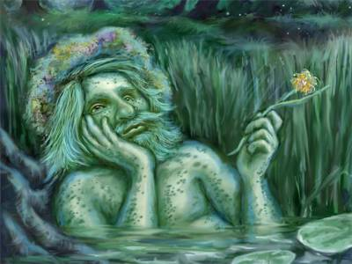
Проведення навігаційних розрахунків |  |  |  | ( русалки для водяного)

Необхідно скласти розрахункову таблицю для руху навколо острова.
Відомі координати поворотних точок, швидкості руху на ділянках маршруту, час приходу в першу точку маршруту.
Необхідно розрахувати курс для руху в чергову точку, довжину кожної ділянки маршруту і час плавання по нему. Необходімо визначити загальну протяжність маршруту
і загальний час плавання по ньому, скласти схему попередньої прокладки.
Для розрахунків складемо таблицю |  |  |  |  |  |  |  |  |  |  | Примітка: 1 градус = 60 хвилинам
 |  |  |  |  |  |  |  |  |  |  | якщо значення курсу при розрахунках від'ємне, то додаємо до нього 180 градусів
 |  |  |  |  | ϕ | λ
точка | широта |  | довгота |  | широта в (') | довгота в (') | курс | швидкість | відстань | час
А | 57 | 25 | 20 | 26 |  |  |  | 12 |  | 2014-03-16
В | 57 | 55.6 | 20 | 30 |  |  |  | 14
С | 58 | 23.6 | 21 | 34.9 |  |  |  | 10
D | 58 | 5.7 | 22 | 43.7 |  |  |  | 10
E | 57 | 14.6 | 22 | 33 |  |  |  | 8
F | 57 | 5 | 22 | 0
 |  |  |  |  |  |  | Всього
cos середньої широти

чарівне зілля
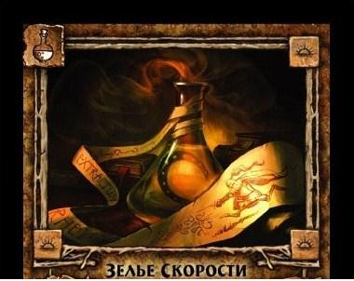
Визначить такий розподіл по парах, який звертає в мінімум сумарний індекс сумісності.

 |  | Таблиця індексів сумісності

 | Кикимора | Лоскотуха | Ундина | Заморошок | Кощій | Сова
Шушун | 3 | 4 | 9 | 18 | 9 | 6
Лісовик | 16 | 8 | 12 | 13 | 20 | 4
Бука | 8 | 6 | 13 | 1 | 6 | 9
Ворон | 16 | 9 | 6 | 8 | 1 | 11
Бабай | 8 | 12 | 17 | 5 | 3 | 5 |  |  | Приклад відповіді
Вовкулак | 2 | 9 | 1 | 10 | 5 | 17
 |  |  |  |  |  |  |  | Кикимора | Лоскотуха | Ундина | Заморошок | Кощій | Сова
 |  |  |  |  |  |  | Шушун | 0 | 0 | 0 | 0 | 1 | 0
 |  |  |  |  |  |  | Лісовик | 0 | 0 | 1 | 0 | 0 | 0
 |  |  |  |  |  |  | Бука | 1 | 0 | 0 | 0 | 0 | 0
 |  |  |  |  |  |  | Ворон | 0 | 0 | 0 | 1 | 0 | 0
 |  |  |  |  |  |  | Бабай | 0 | 1 | 0 | 0 | 0 | 0
 |  |  |  |  |  |  | Вовкулак | 0 | 0 | 0 | 0 | 0 | 1

 |  |  |  |  |  |  |  | сумарний індекс сумісності= |  |  | 66

Це лише приклад, розрахункових формул тут немає.
сумарний індекс сумісності=

